상품제안서
전사 매트 지갑형 중 | 상품코드: S27924

 |  |  |  |  |  |  | 02-713-8555 | www.synergygift.co.kr
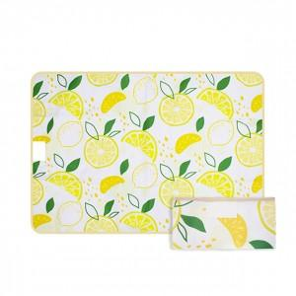 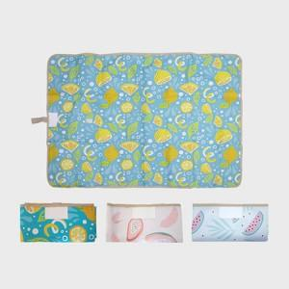 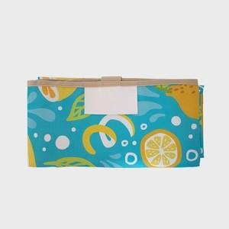

【상세/제작정보】

【인쇄/포장옵션】 | 풀칼라 / OPP(비닐)

【공급단가】 | 수량 | 100~ | 300~ | 500~ | 1,000~ | 3,000~
*VAT별도 | 73x100 | 9,750원 | 9,220원 | 8,770원 | 8,550원 | 8,400원
 | 73x140 | 12,090원 | 11,430원 | 10,880원 | 10,600원 | 10,410원
 | 90x140 | 15,340원 | 14,510원 | 13,800원 | 13,450원 | 13,210원
 | 100x140 | 16,900원 | 15,990원 | 15,210원 | 14,820원 | 14,560원

【상품 URL】 | https://www.synergygift.co.kr:443/src/goods_detail.php?gdno=27924

